見本
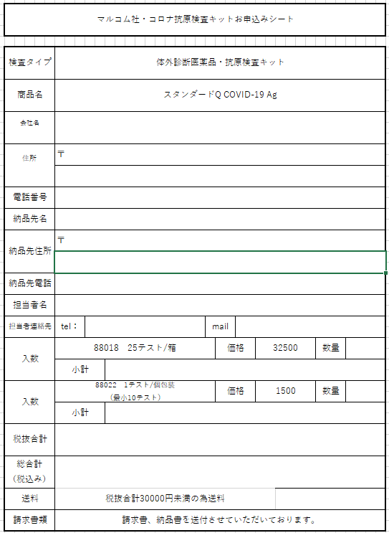

御社名
御社住所

空白でも問題ございません。

必要個数をお入れください

個包装の場合はこちらへ
必要個数（10の倍数でお入れください、10，20，・・・100，1000）をお入れくださいをお入れください）

発注シート
マルコム社・コロナ抗原検査キットお申込みシート

検査タイプ | 体外診断医薬品・抗原検査キット

商品名 | スタンダードQ COVID-19 Ag

会社名

住所 | 〒

電話番号

納品先名

納品先住所 | 〒

納品先電話

担当者名

担当者連絡先 | tel： |  | mail

入数 | 88018 25テスト/箱 |  |  | 価格 | 29250 | 数量

 | 小計 | 0

10の倍数で入力をお願いします。
入数 | 88022 1テスト/個包装 （最小10テスト） |  |  | 価格 | 1350 | 数量

 | 小計 | 0

税抜合計 | 0

総合計 （税込み） | 0

送料 | 税抜合計30000円未満の為送料

請求書類 | 請求書、納品書を送付させていただいております。

